Thiết kế CSDL
ĐỀ TÀI: Xây dựng ứng dụng cho bài toán quản lý quán coffee |  |  |  |  |  | [42]
1 | Sinh viên thực hiện | Đinh Tiến Lực |  | Bắt đầu | Sat, 15/2/2025
2 | Mã số | 2210900038 |  | Kết thúc | Wed, 19/2/2025
3 | Khóa | K22CNT3
4 | Giảng viên hướng dẫn | Ths. Trịnh Văn Chung

Cơ sở dữ liệu: DTL_CoffeShop_2025
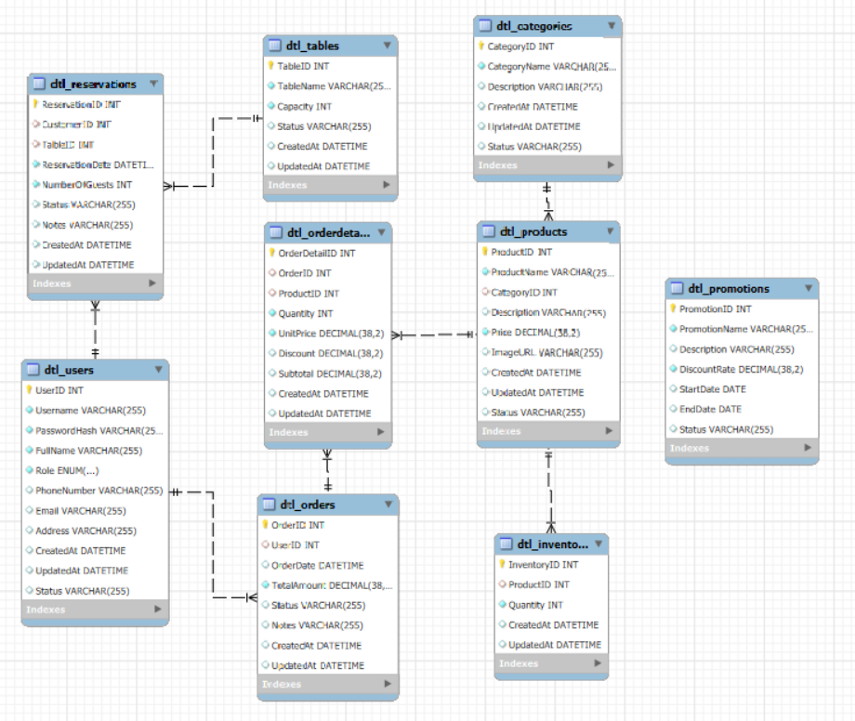
Các bảng của cơ sở dữ liệu |  | Tổng: 9 bảng

 | Bảng: Dtl_Users (Nguời dùng)
 | Column Name | Data Type | Constraints
 | UserID | INT | PRIMARY KEY AUTO_INCREMENT
 | Username | VARCHAR(50) | NOT NULL UNIQUE
 | PasswordHash | VARCHAR(255) | NOT NULL
 | FullName | VARCHAR(255) | NOT NULL
 | Role | ENUM('Admin', 'Employee', 'Customer') | NOT NULL DEFAULT 'Customer'
 | PhoneNumber | VARCHAR(15) | UNIQUE
 | Email | VARCHAR(255) | UNIQUE
 | Address | TEXT
 | CreatedAt | DATETIME | DEFAULT CURRENT_TIMESTAMP
 | UpdatedAt | DATETIME | DEFAULT CURRENT_TIMESTAMP ON UPDATE CURRENT_TIMESTAMP
 | Status | ENUM('Active', 'Inactive') | DEFAULT 'Active'

 | Bảng: Dtl_Categories (Danh mục)
 | Column Name | Data Type | Constraints
 | CategoryID | INT | PRIMARY KEY AUTO_INCREMENT
 | CategoryName | VARCHAR(255) | NOT NULL UNIQUE
 | Description | TEXT
 | CreatedAt | DATETIME | DEFAULT CURRENT_TIMESTAMP
 | UpdatedAt | DATETIME | DEFAULT CURRENT_TIMESTAMP ON UPDATE CURRENT_TIMESTAMP
 | Status | ENUM('Active', 'Inactive') | DEFAULT 'Active'

 | Bảng: Dtl_OrderDetails (Chi tiết đơn hàng)
 | Column Name | Data Type | Constraints
 | CategoryName | VARCHAR(255) | NOT NULL UNIQUE
 | Description | TEXT
 | CreatedAt | DATETIME | DEFAULT CURRENT_TIMESTAMP
 | UpdatedAt | DATETIME | DEFAULT CURRENT_TIMESTAMP ON UPDATE CURRENT_TIMESTAMP
 | Status | ENUM('Active', 'Inactive') | DEFAULT 'Active'

 | Bảng: Dtl_Tables (Bàn)
 | Column Name | Data Type | Constraints
 | TableID | INT | PRIMARY KEY AUTO_INCREMENT
 | TableName | VARCHAR(50) | NOT NULL UNIQUE
 | Capacity | INT | NOT NULL CHECK (Capacity > 0)
 | Status | ENUM('Available', 'Occupied') | DEFAULT 'Available'
 | CreatedAt | DATETIME | DEFAULT CURRENT_TIMESTAMP
 | UpdatedAt | DATETIME | DEFAULT CURRENT_TIMESTAMP ON UPDATE CURRENT_TIMESTAMP

 | Bảng Dtl_Order (Đặt hàng)
 | Column Name | Data Type | Constraints
 | OrderID | INT | PRIMARY KEY AUTO_INCREMENT
 | CustomerID | INT | FOREIGN KEY REFERENCES Dtl_Users(UserID) ON DELETE SET NULL
 | UserID | INT | FOREIGN KEY REFERENCES Dtl_Users(UserID) ON DELETE SET NULL
 | OrderDate | DATETIME | DEFAULT CURRENT_TIMESTAMP
 | TotalAmount | DECIMAL(10,2) | NOT NULL CHECK (TotalAmount >= 0)
 | Status | ENUM('Pending', 'Completed', 'Cancelled') | DEFAULT 'Pending'
 | Notes | TEXT
 | CreatedAt | DATETIME | DEFAULT CURRENT_TIMESTAMP
 | UpdatedAt | DATETIME | DEFAULT CURRENT_TIMESTAMP ON UPDATE CURRENT_TIMESTAMP

 | Bảng Dtl_Inventory (Kho)
 | Column Name | Data Type | Constraints
 | InventoryID | INT | PRIMARY KEY AUTO_INCREMENT
 | ProductID | INT | UNIQUE FOREIGN KEY REFERENCES Dtl_Products(ProductID) ON DELETE CASCADE
 | Quantity | INT | NOT NULL CHECK (Quantity >= 0)
 | CreatedAt | DATETIME | DEFAULT CURRENT_TIMESTAMP
 | UpdatedAt | DATETIME | DEFAULT CURRENT_TIMESTAMP ON UPDATE CURRENT_TIMESTAMP

 | Bảng Dtl_Promotions(Giảm giá, khuyến mãi)
 | Column Name | Data Type | Constraints
 | PromotionID | INT | PRIMARY KEY AUTO_INCREMENT
 | PromotionName | VARCHAR(255) | NOT NULL UNIQUE
 | Description | TEXT
 | DiscountRate | DECIMAL(5,2) | NOT NULL CHECK (DiscountRate BETWEEN 0 AND 100)
 | StartDate | DATETIME | NOT NULL
 | EndDate | DATETIME | NOT NULL CHECK (EndDate > StartDate)
 | Status | ENUM('Active', 'Inactive') | DEFAULT 'Active'

 | Bảng Dtl_Product(Sản phẩm)
 | Column Name | Data Type | Constraints
 | ProductID | INT | PRIMARY KEY AUTO_INCREMENT
 | ProductName | VARCHAR(255) | NOT NULL
 | CategoryID | INT | FOREIGN KEY REFERENCES Dtl_Categories(CategoryID) ON DELETE SET NULL
 | Description | TEXT
 | Price | DECIMAL(10,2) | NOT NULL CHECK (Price > 0)
 | ImageURL | VARCHAR(255)
 | CreatedAt | DATETIME | DEFAULT CURRENT_TIMESTAMP
 | UpdatedAt | DATETIME | DEFAULT CURRENT_TIMESTAMP ON UPDATE CURRENT_TIMESTAMP
 | Status | ENUM('Active', 'Inactive') | DEFAULT 'Active'

 | Bảng Dtl_Reservation(Đặt bàn)
 | Column Name | Data Type | Constraints
 | ReservationID | INT | PRIMARY KEY AUTO_INCREMENT
 | CustomerID | INT | FOREIGN KEY REFERENCES Dtl_Users(UserID) ON DELETE SET NULL
 | TableID | INT | FOREIGN KEY REFERENCES Dtl_Tables(TableID) ON DELETE CASCADE
 | ReservationDate | DATETIME | NOT NULL DEFAULT CURRENT_TIMESTAMP
 | NumberOfGuests | INT | NOT NULL CHECK (NumberOfGuests > 0)
 | Status | ENUM('Confirmed', 'Cancelled') | DEFAULT 'Confirmed'
 | Notes | TEXT
 | CreatedAt | DATETIME | DEFAULT CURRENT_TIMESTAMP
 | UpdatedAt | DATETIME | DEFAULT CURRENT_TIMESTAMP ON UPDATE CURRENT_TIMESTAMP

